关系图
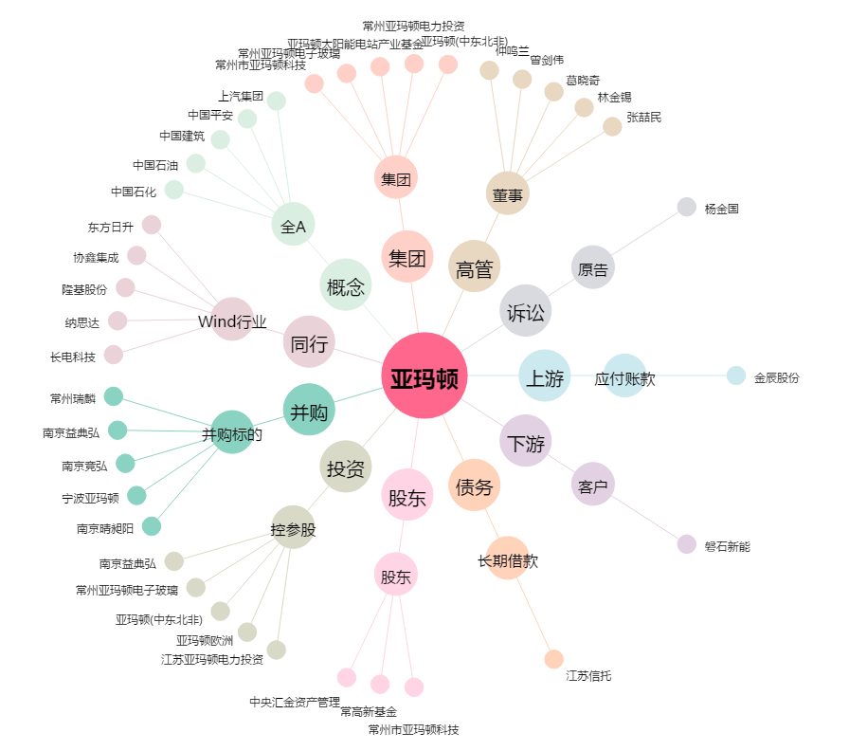
亚玛顿[002623.SZ] - 关系概览图

